Chart - Loadster - ProtocolScri
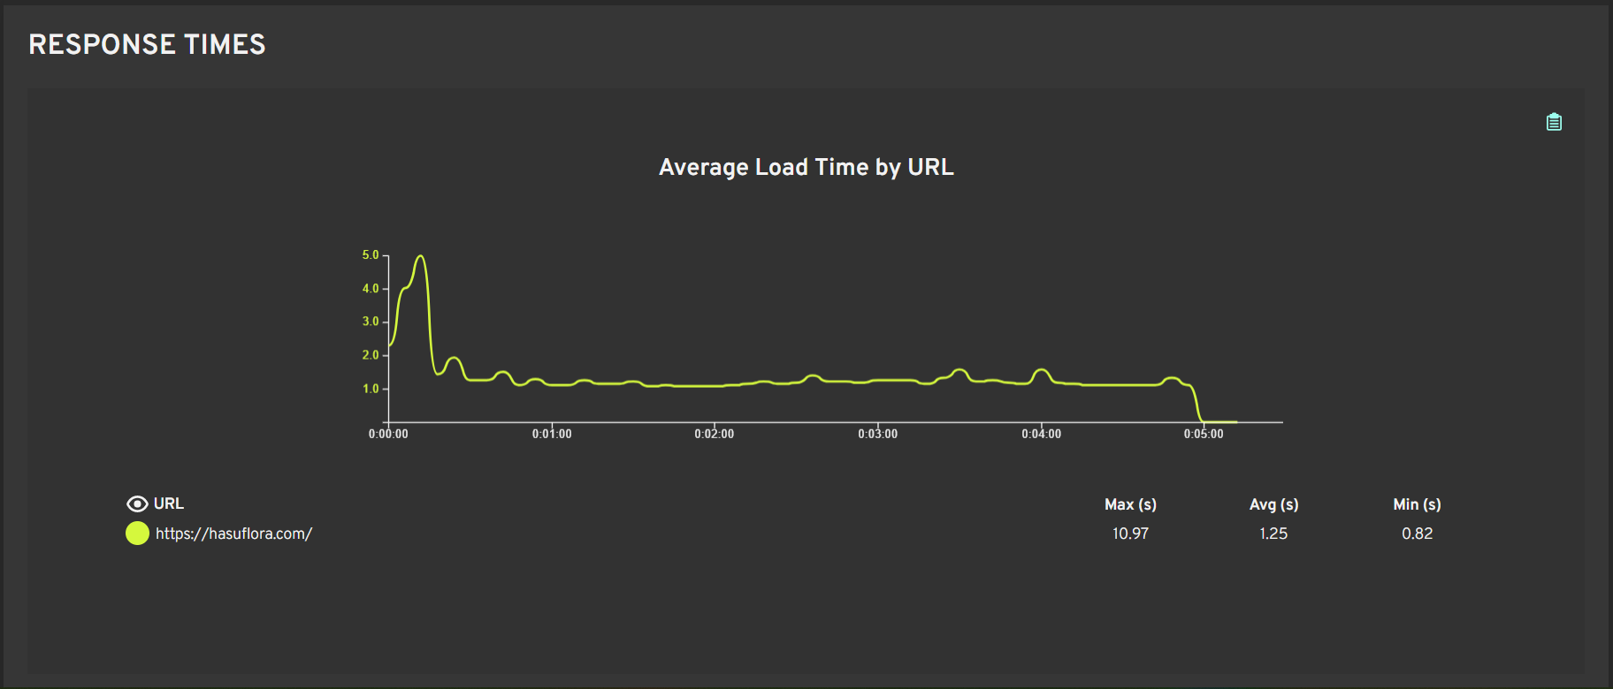

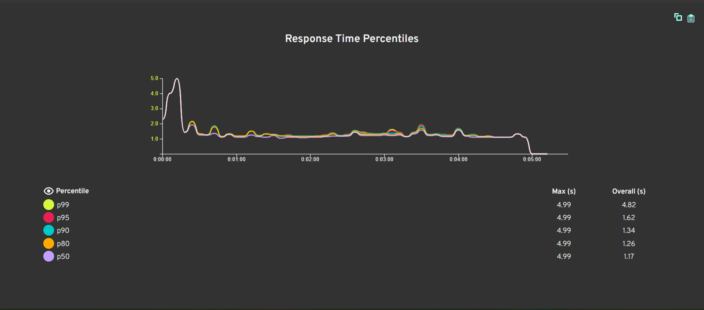

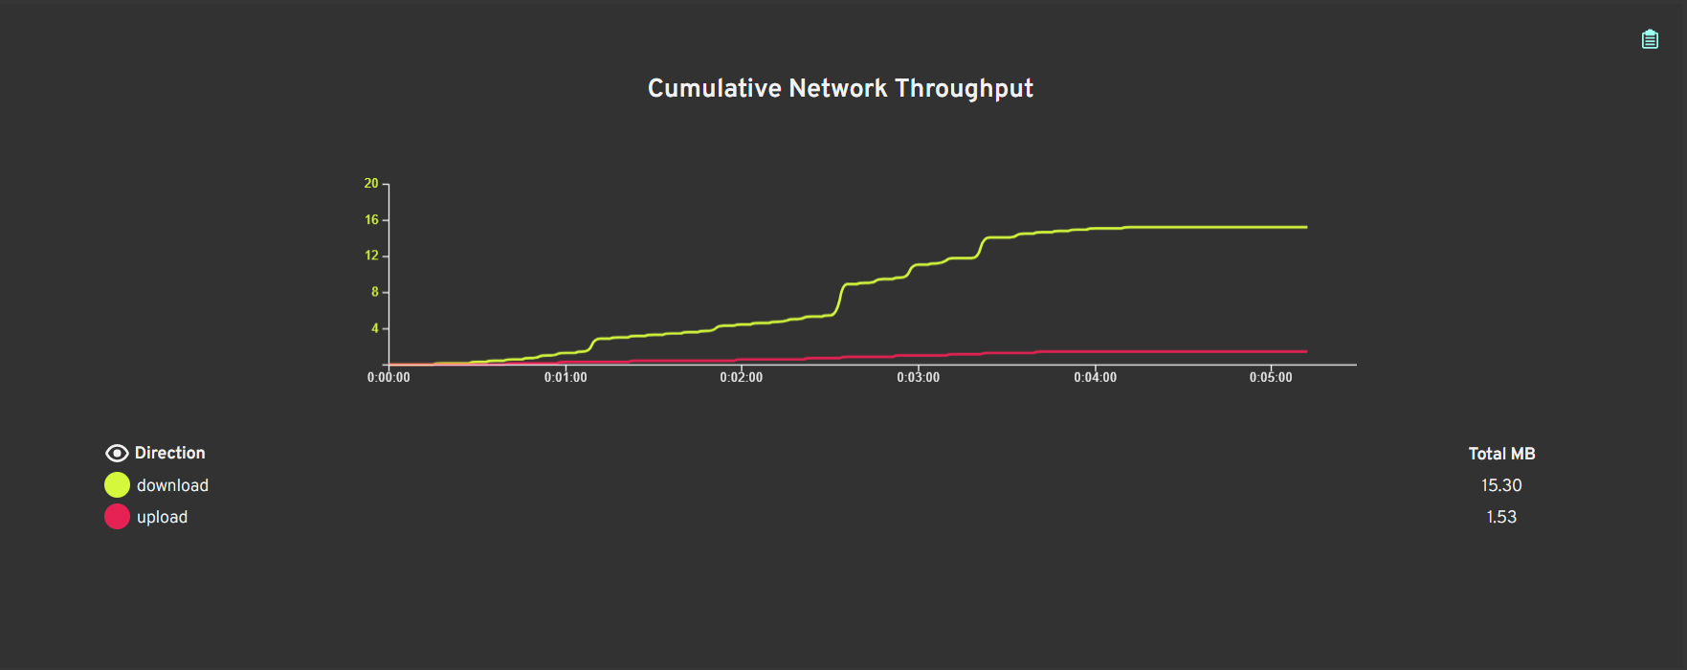

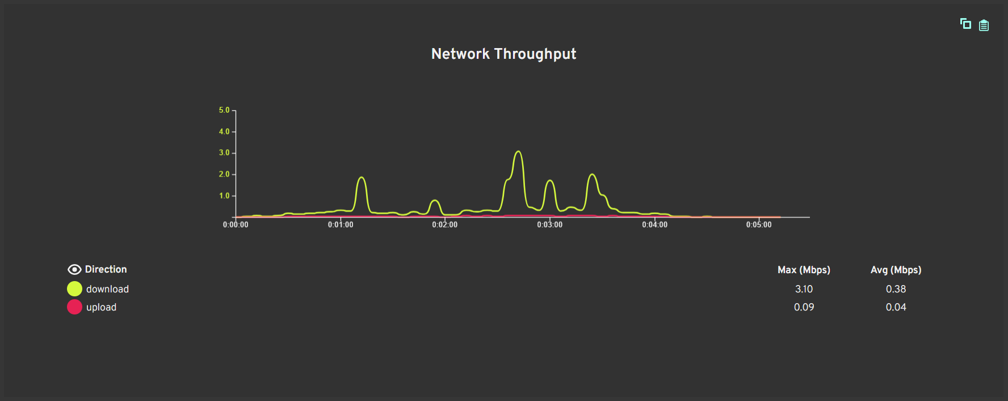

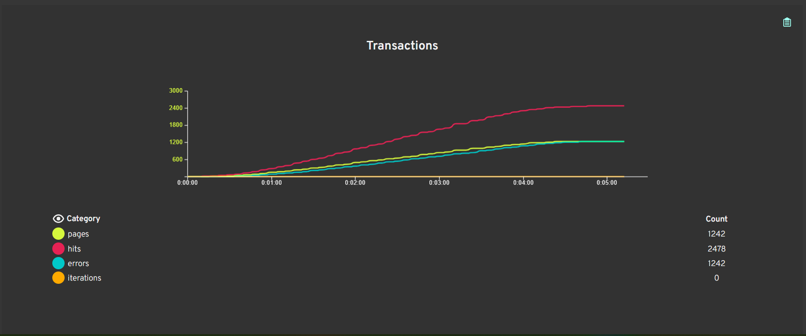

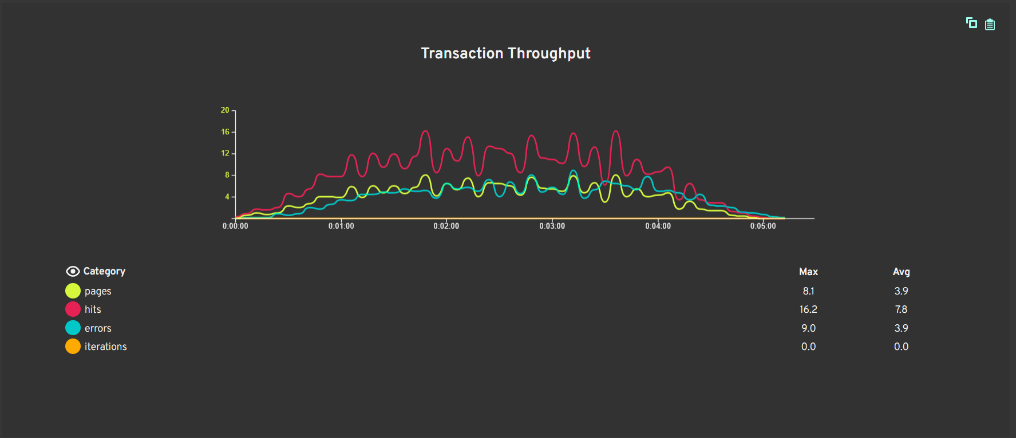

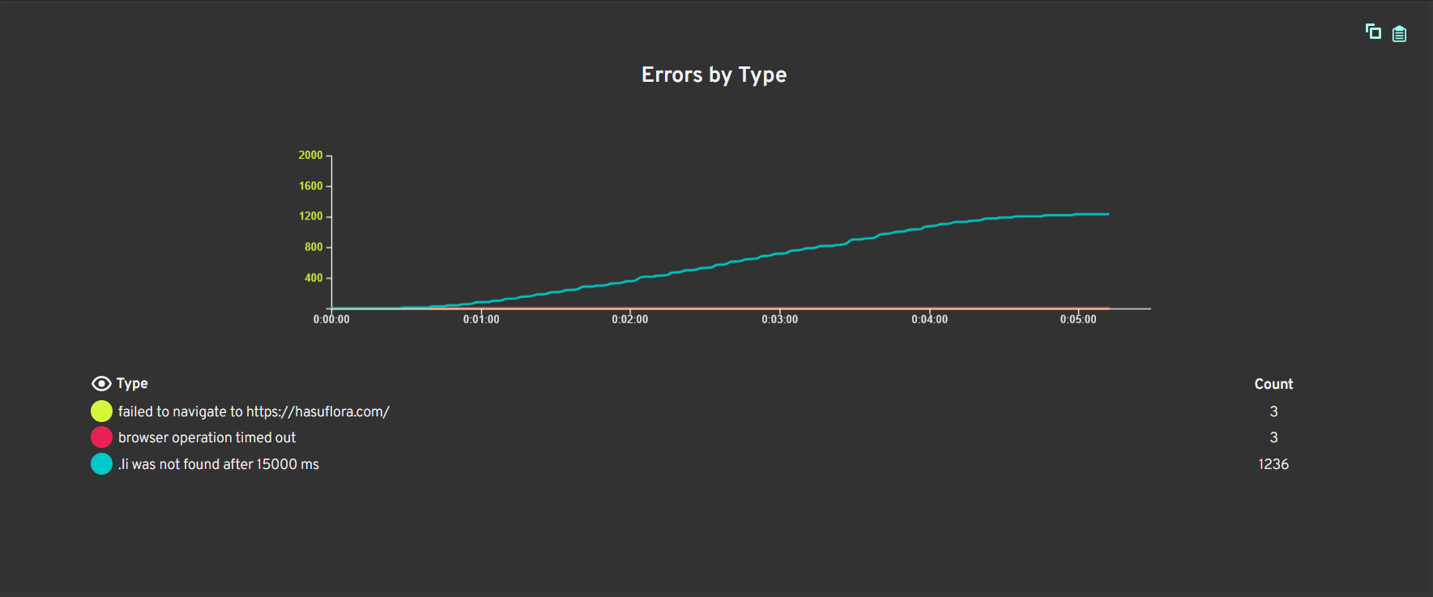

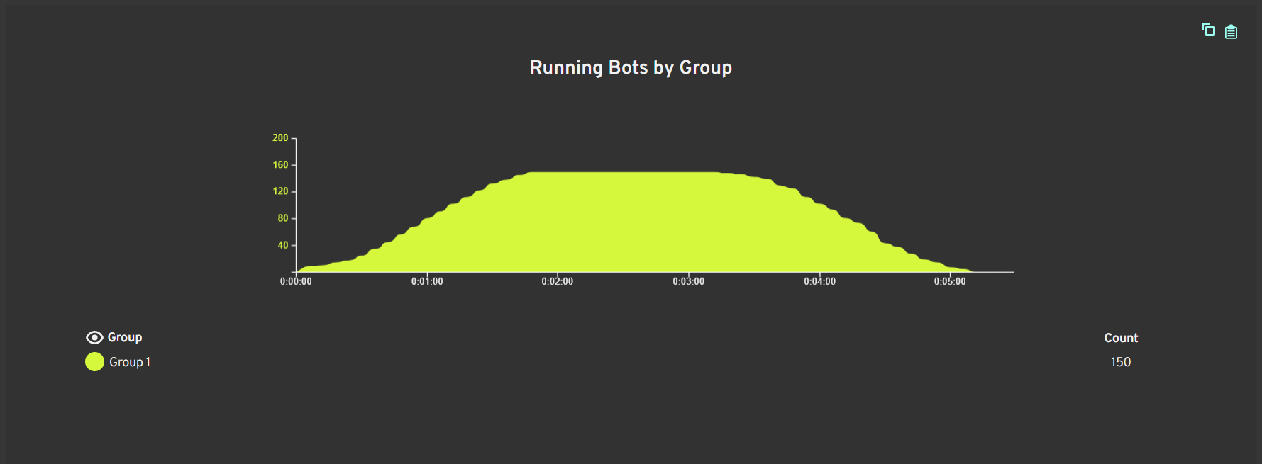

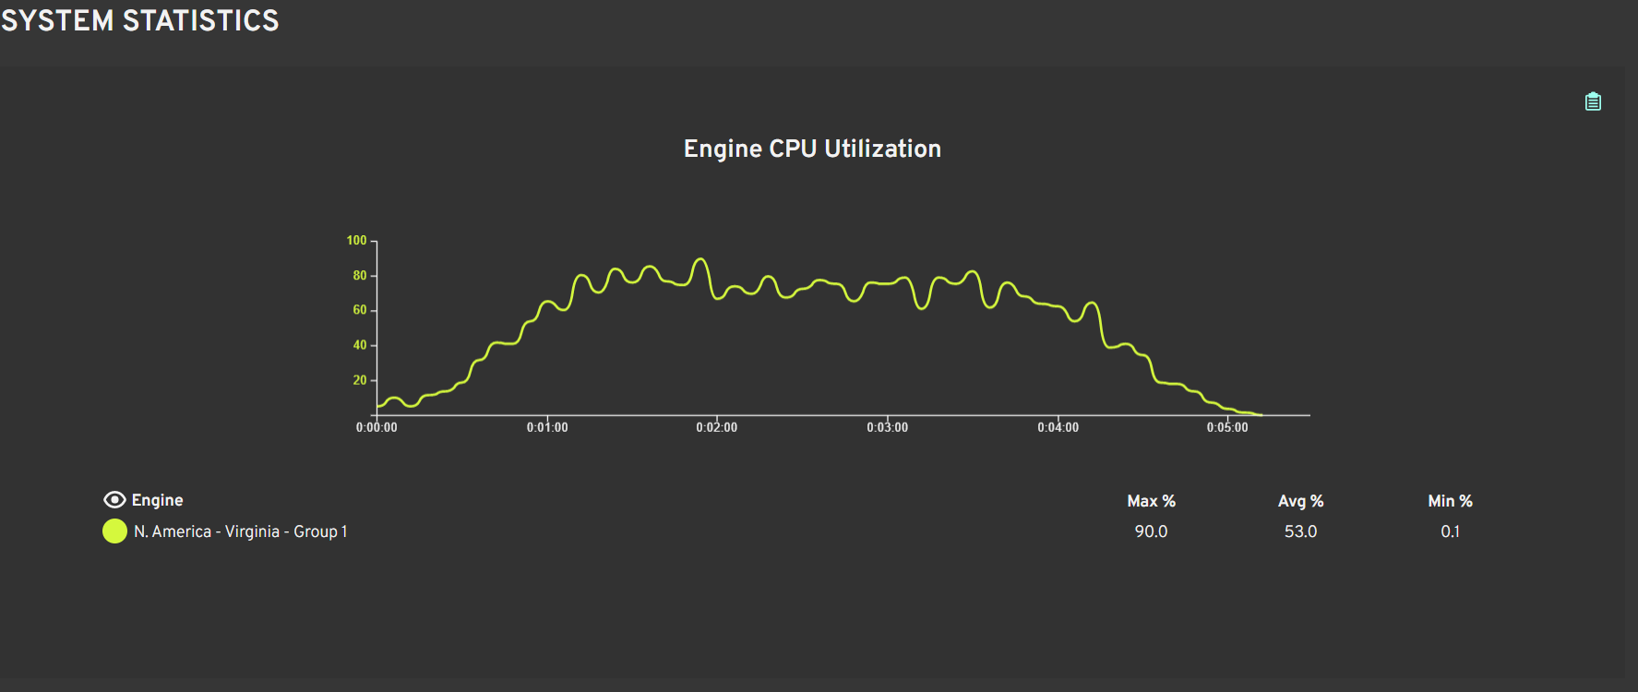

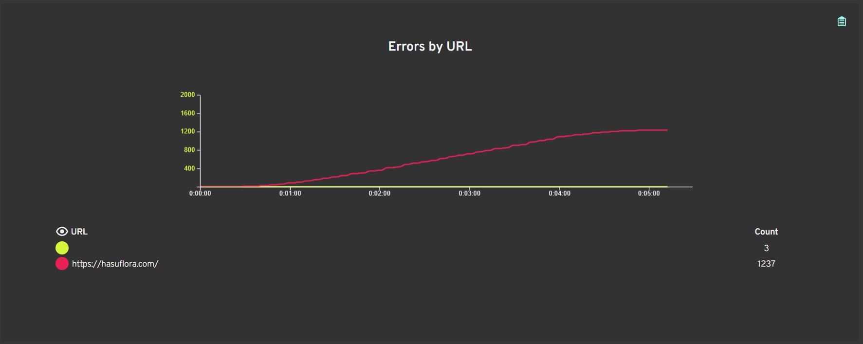

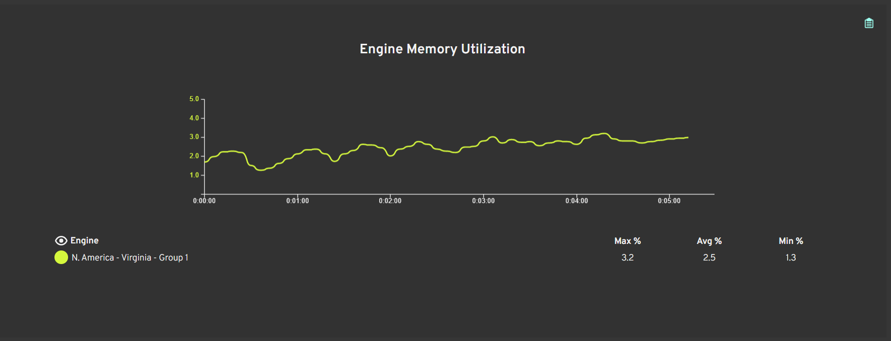

Time | Level | Group | Bot | Location
0:00:11 | ERROR | Group 1 | 150 | chrome-error://chromewebdata/
0:00:11 | ERROR | Group 1 | 60 | chrome-error://chromewebdata/
0:00:20 | ERROR | Group 1 | 135
0:00:24 | ERROR | Group 1 | 30
0:00:26 | ERROR | Group 1 | 45
0:00:27 | ERROR | Group 1 | 15
0:00:29 | ERROR | Group 1 | 75
0:00:29 | ERROR | Group 1 | 105
0:00:29 | ERROR | Group 1 | 120
0:00:29 | ERROR | Group 1 | 90
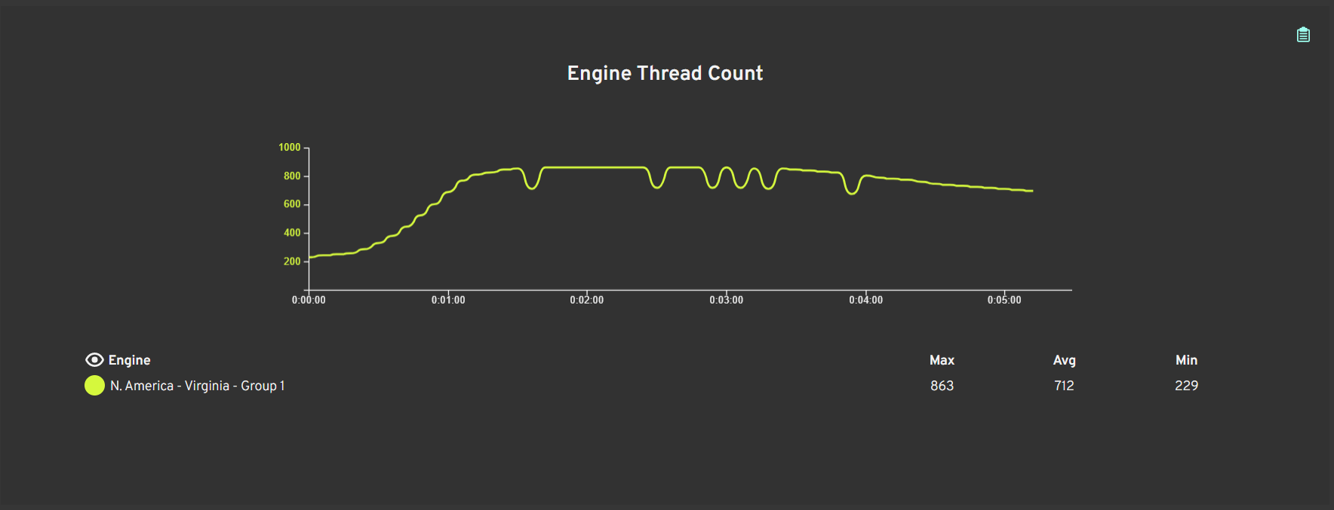
0:00:34 | ERROR | Group 1 | 60
0:00:35 | ERROR | Group 1 | 150
0:00:36 | ERROR | Group 1 | 151
0:00:37 | ERROR | Group 1 | 31
0:00:38 | ERROR | Group 1 | 136
0:00:39 | ERROR | Group 1 | 61
0:00:41 | ERROR | Group 1 | 106
0:00:42 | ERROR | Group 1 | 135
0:00:43 | ERROR | Group 1 | 30
0:00:45 | ERROR | Group 1 | 45
0:00:45 | ERROR | Group 1 | 46
0:00:45 | ERROR | Group 1 | 16
0:00:45 | ERROR | Group 1 | 152
0:00:46 | ERROR | Group 1 | 15
0:00:46 | ERROR | Group 1 | 32
0:00:47 | ERROR | Group 1 | 76
0:00:47 | ERROR | Group 1 | 62
0:00:47 | ERROR | Group 1 | 75
0:00:47 | ERROR | Group 1 | 121
0:00:47 | ERROR | Group 1 | 137
0:00:47 | ERROR | Group 1 | 105
0:00:48 | ERROR | Group 1 | 120
0:00:48 | ERROR | Group 1 | 91
0:00:48 | ERROR | Group 1 | 107
0:00:49 | ERROR | Group 1 | 90
0:00:52 | ERROR | Group 1 | 153
0:00:53 | ERROR | Group 1 | 60
0:00:53 | ERROR | Group 1 | 33
0:00:53 | ERROR | Group 1 | 17
0:00:53 | ERROR | Group 1 | 150
0:00:53 | ERROR | Group 1 | 47
0:00:54 | ERROR | Group 1 | 63
0:00:54 | ERROR | Group 1 | 138
0:00:55 | ERROR | Group 1 | 151
0:00:56 | ERROR | Group 1 | 31
0:00:56 | ERROR | Group 1 | 108
0:00:56 | ERROR | Group 1 | 77
0:00:56 | ERROR | Group 1 | 49
0:00:57 | ERROR | Group 1 | 122
0:00:57 | ERROR | Group 1 | 92
0:00:57 | ERROR | Group 1 | 61
0:00:58 | ERROR | Group 1 | 154
0:00:59 | ERROR | Group 1 | 34
0:00:59 | ERROR | Group 1 | 18
0:01:00 | ERROR | Group 1 | 106
0:01:00 | ERROR | Group 1 | 48
0:01:01 | ERROR | Group 1 | 64
0:01:01 | ERROR | Group 1 | 136
0:01:01 | ERROR | Group 1 | 139
0:01:01 | ERROR | Group 1 | 135
0:01:01 | ERROR | Group 1 | 109
0:01:01 | ERROR | Group 1 | 30
0:01:03 | ERROR | Group 1 | 78
0:01:03 | ERROR | Group 1 | 45
0:01:03 | ERROR | Group 1 | 93
0:01:04 | ERROR | Group 1 | 16
0:01:04 | ERROR | Group 1 | 46
0:01:04 | ERROR | Group 1 | 35
0:01:04 | ERROR | Group 1 | 155
0:01:04 | ERROR | Group 1 | 15
0:01:05 | ERROR | Group 1 | 123
0:01:05 | ERROR | Group 1 | 152
0:01:05 | ERROR | Group 1 | 19
0:01:05 | ERROR | Group 1 | 140
0:01:05 | ERROR | Group 1 | 32
0:01:05 | ERROR | Group 1 | 65
0:01:05 | ERROR | Group 1 | 76
0:01:06 | ERROR | Group 1 | 62
0:01:06 | ERROR | Group 1 | 137
0:01:06 | ERROR | Group 1 | 105
0:01:06 | ERROR | Group 1 | 121
0:01:06 | ERROR | Group 1 | 75
0:01:07 | ERROR | Group 1 | 110
0:01:07 | ERROR | Group 1 | 120
0:01:07 | ERROR | Group 1 | 107
0:01:07 | ERROR | Group 1 | 91
0:01:07 | ERROR | Group 1 | 90
0:01:08 | ERROR | Group 1 | 156
0:01:08 | ERROR | Group 1 | 79
0:01:09 | ERROR | Group 1 | 36
0:01:10 | ERROR | Group 1 | 94
0:01:10 | ERROR | Group 1 | 20
0:01:10 | ERROR | Group 1 | 66
0:01:11 | ERROR | Group 1 | 141
0:01:11 | ERROR | Group 1 | 50
0:01:12 | ERROR | Group 1 | 111
0:01:12 | ERROR | Group 1 | 60
0:01:12 | ERROR | Group 1 | 47
0:01:12 | ERROR | Group 1 | 153
0:01:12 | ERROR | Group 1 | 150
0:01:12 | ERROR | Group 1 | 124
0:01:13 | ERROR | Group 1 | 33
0:01:13 | ERROR | Group 1 | 63
0:01:13 | ERROR | Group 1 | 138
0:01:14 | ERROR | Group 1 | 151
0:01:14 | ERROR | Group 1 | 80
0:01:14 | ERROR | Group 1 | 157
0:01:14 | ERROR | Group 1 | 31
0:01:15 | ERROR | Group 1 | 125
0:01:15 | ERROR | Group 1 | 95
0:01:15 | ERROR | Group 1 | 37
0:01:15 | ERROR | Group 1 | 49
0:01:15 | ERROR | Group 1 | 17
0:01:15 | ERROR | Group 1 | 77
0:01:16 | ERROR | Group 1 | 142
0:01:16 | ERROR | Group 1 | 92
0:01:16 | ERROR | Group 1 | 51
0:01:16 | ERROR | Group 1 | 21
0:01:16 | ERROR | Group 1 | 67
0:01:16 | ERROR | Group 1 | 61
0:01:16 | ERROR | Group 1 | 122
0:01:17 | ERROR | Group 1 | 154
0:01:17 | ERROR | Group 1 | 112
0:01:17 | ERROR | Group 1 | 108
0:01:18 | ERROR | Group 1 | 34
0:01:18 | ERROR | Group 1 | 18
0:01:19 | ERROR | Group 1 | 106
0:01:19 | ERROR | Group 1 | 81
0:01:19 | ERROR | Group 1 | 139
0:01:19 | ERROR | Group 1 | 136
0:01:19 | ERROR | Group 1 | 135
0:01:20 | ERROR | Group 1 | 126
0:01:20 | ERROR | Group 1 | 38
0:01:20 | ERROR | Group 1 | 109
0:01:20 | ERROR | Group 1 | 96
0:01:20 | ERROR | Group 1 | 64
0:01:21 | ERROR | Group 1 | 30
0:01:21 | ERROR | Group 1 | 22
0:01:22 | ERROR | Group 1 | 68
0:01:22 | ERROR | Group 1 | 143
0:01:22 | ERROR | Group 1 | 45
0:01:22 | ERROR | Group 1 | 16
0:01:22 | ERROR | Group 1 | 52
0:01:22 | ERROR | Group 1 | 93
0:01:22 | ERROR | Group 1 | 46
0:01:23 | ERROR | Group 1 | 152
0:01:23 | ERROR | Group 1 | 113
0:01:23 | ERROR | Group 1 | 35
0:01:23 | ERROR | Group 1 | 155
0:01:24 | ERROR | Group 1 | 19
0:01:24 | ERROR | Group 1 | 32
0:01:24 | ERROR | Group 1 | 140
0:01:24 | ERROR | Group 1 | 76
0:01:24 | ERROR | Group 1 | 62
0:01:24 | ERROR | Group 1 | 78
0:01:25 | ERROR | Group 1 | 137
0:01:25 | ERROR | Group 1 | 159
0:01:25 | ERROR | Group 1 | 82
0:01:25 | ERROR | Group 1 | 75
0:01:25 | ERROR | Group 1 | 123
0:01:25 | ERROR | Group 1 | 158
0:01:25 | ERROR | Group 1 | 110
0:01:25 | ERROR | Group 1 | 121
0:01:26 | ERROR | Group 1 | 65
0:01:26 | ERROR | Group 1 | 39
0:01:26 | ERROR | Group 1 | 97
0:01:26 | ERROR | Group 1 | 120
0:01:26 | ERROR | Group 1 | 90
0:01:26 | ERROR | Group 1 | 48
0:01:26 | ERROR | Group 1 | 23
0:01:27 | ERROR | Group 1 | 91
0:01:27 | ERROR | Group 1 | 69
0:01:27 | ERROR | Group 1 | 79
0:01:28 | ERROR | Group 1 | 53
0:01:28 | ERROR | Group 1 | 156
0:01:28 | ERROR | Group 1 | 20
0:01:29 | ERROR | Group 1 | 94
0:01:29 | ERROR | Group 1 | 114
0:01:30 | ERROR | Group 1 | 36
0:01:30 | ERROR | Group 1 | 60
0:01:30 | ERROR | Group 1 | 83
0:01:30 | ERROR | Group 1 | 66
0:01:30 | ERROR | Group 1 | 141
0:01:30 | ERROR | Group 1 | 127
0:01:30 | ERROR | Group 1 | 128
0:01:30 | ERROR | Group 1 | 111
0:01:31 | ERROR | Group 1 | 124
0:01:31 | ERROR | Group 1 | 98
0:01:32 | ERROR | Group 1 | 63
0:01:32 | ERROR | Group 1 | 105
0:01:32 | ERROR | Group 1 | 107
0:01:32 | ERROR | Group 1 | 50
0:01:33 | ERROR | Group 1 | 138
0:01:33 | ERROR | Group 1 | 54
0:01:33 | ERROR | Group 1 | 47
0:01:33 | ERROR | Group 1 | 145
0:01:34 | ERROR | Group 1 | 49
0:01:34 | ERROR | Group 1 | 37
0:01:34 | ERROR | Group 1 | 31
0:01:34 | ERROR | Group 1 | 33
0:01:35 | ERROR | Group 1 | 125
0:01:35 | ERROR | Group 1 | 151
0:01:35 | ERROR | Group 1 | 142
0:01:35 | ERROR | Group 1 | 92
0:01:35 | ERROR | Group 1 | 51
0:01:35 | ERROR | Group 1 | 41
0:01:35 | ERROR | Group 1 | 157
0:01:36 | ERROR | Group 1 | 161
0:01:36 | ERROR | Group 1 | 115
0:01:36 | ERROR | Group 1 | 154
0:01:36 | ERROR | Group 1 | 112
0:01:36 | ERROR | Group 1 | 160
0:01:36 | ERROR | Group 1 | 67
0:01:36 | ERROR | Group 1 | 122
0:01:36 | ERROR | Group 1 | 61
0:01:36 | ERROR | Group 1 | 129
0:01:37 | ERROR | Group 1 | 153
0:01:37 | ERROR | Group 1 | 150
0:01:37 | ERROR | Group 1 | 99
0:01:37 | ERROR | Group 1 | 77
0:01:37 | ERROR | Group 1 | 146
0:01:38 | ERROR | Group 1 | 34
0:01:38 | ERROR | Group 1 | 18
0:01:38 | ERROR | Group 1 | 25
0:01:38 | ERROR | Group 1 | 84
0:01:38 | ERROR | Group 1 | 81
0:01:39 | ERROR | Group 1 | 38
0:01:39 | ERROR | Group 1 | 135
0:01:39 | ERROR | Group 1 | 96
0:01:39 | ERROR | Group 1 | 144
0:01:39 | ERROR | Group 1 | 22
0:01:40 | ERROR | Group 1 | 80
0:01:40 | ERROR | Group 1 | 95
0:01:40 | ERROR | Group 1 | 109
0:01:40 | ERROR | Group 1 | 55
0:01:40 | ERROR | Group 1 | 17
0:01:41 | ERROR | Group 1 | 106
0:01:41 | ERROR | Group 1 | 21
0:01:41 | ERROR | Group 1 | 16
0:01:41 | ERROR | Group 1 | 30
0:01:42 | ERROR | Group 1 | 116
0:01:42 | ERROR | Group 1 | 113
0:01:42 | ERROR | Group 1 | 93
0:01:42 | ERROR | Group 1 | 76
0:01:43 | ERROR | Group 1 | 147
0:01:43 | ERROR | Group 1 | 140
0:01:43 | ERROR | Group 1 | 26
0:01:43 | ERROR | Group 1 | 19
0:01:43 | ERROR | Group 1 | 85
0:01:43 | ERROR | Group 1 | 68
0:01:43 | ERROR | Group 1 | 78
0:01:43 | ERROR | Group 1 | 75
0:01:44 | ERROR | Group 1 | 137
0:01:44 | ERROR | Group 1 | 100
0:01:44 | ERROR | Group 1 | 139
0:01:45 | ERROR | Group 1 | 120
0:01:45 | ERROR | Group 1 | 136
0:01:45 | ERROR | Group 1 | 90
0:01:45 | ERROR | Group 1 | 97
0:01:45 | ERROR | Group 1 | 123
0:01:46 | ERROR | Group 1 | 121
0:01:46 | ERROR | Group 1 | 131
0:01:46 | ERROR | Group 1 | 62
0:01:47 | ERROR | Group 1 | 65
0:01:47 | ERROR | Group 1 | 64
0:01:47 | ERROR | Group 1 | 69
0:01:48 | ERROR | Group 1 | 152
0:01:48 | ERROR | Group 1 | 163
0:01:48 | ERROR | Group 1 | 56
0:01:48 | ERROR | Group 1 | 36
0:01:48 | ERROR | Group 1 | 155
0:01:48 | ERROR | Group 1 | 43
0:01:48 | ERROR | Group 1 | 53
0:01:48 | ERROR | Group 1 | 35
0:01:48 | ERROR | Group 1 | 32
0:01:49 | ERROR | Group 1 | 45
0:01:49 | ERROR | Group 1 | 86
0:01:49 | ERROR | Group 1 | 60
0:01:49 | ERROR | Group 1 | 42
0:01:49 | ERROR | Group 1 | 46
0:01:49 | ERROR | Group 1 | 48
0:01:49 | ERROR | Group 1 | 66
0:01:49 | ERROR | Group 1 | 72
0:01:49 | ERROR | Group 1 | 71
0:01:49 | ERROR | Group 1 | 57
0:01:49 | ERROR | Group 1 | 127
0:01:49 | ERROR | Group 1 | 128
0:01:49 | ERROR | Group 1 | 159
0:01:50 | ERROR | Group 1 | 73
0:01:50 | ERROR | Group 1 | 79
0:01:50 | ERROR | Group 1 | 124
0:01:50 | ERROR | Group 1 | 158
0:01:50 | ERROR | Group 1 | 101
0:01:50 | ERROR | Group 1 | 63
0:01:51 | ERROR | Group 1 | 50
0:01:51 | ERROR | Group 1 | 156
0:01:51 | ERROR | Group 1 | 126
0:01:52 | ERROR | Group 1 | 98
0:01:52 | ERROR | Group 1 | 47
0:01:53 | ERROR | Group 1 | 54
0:01:53 | ERROR | Group 1 | 49
0:01:53 | ERROR | Group 1 | 31
0:01:53 | ERROR | Group 1 | 37
0:01:54 | ERROR | Group 1 | 151
0:01:54 | ERROR | Group 1 | 33
0:01:54 | ERROR | Group 1 | 41
0:01:54 | ERROR | Group 1 | 162
0:01:54 | ERROR | Group 1 | 157
0:01:56 | ERROR | Group 1 | 105
0:01:57 | ERROR | Group 1 | 114
0:01:57 | ERROR | Group 1 | 107
0:01:57 | ERROR | Group 1 | 115
0:01:57 | ERROR | Group 1 | 112
0:01:57 | ERROR | Group 1 | 118
0:01:57 | ERROR | Group 1 | 28
0:01:58 | ERROR | Group 1 | 117
0:01:58 | ERROR | Group 1 | 110
0:01:58 | ERROR | Group 1 | 109
0:01:59 | ERROR | Group 1 | 106
0:01:59 | ERROR | Group 1 | 25
0:01:59 | ERROR | Group 1 | 99
0:02:00 | ERROR | Group 1 | 145
0:02:00 | ERROR | Group 1 | 142
0:02:00 | ERROR | Group 1 | 148
0:02:00 | ERROR | Group 1 | 144
0:02:00 | ERROR | Group 1 | 119
0:02:01 | ERROR | Group 1 | 87
0:02:01 | ERROR | Group 1 | 149
0:02:01 | ERROR | Group 1 | 146
0:02:01 | ERROR | Group 1 | 138
0:02:01 | ERROR | Group 1 | 21
0:02:01 | ERROR | Group 1 | 135
0:02:01 | ERROR | Group 1 | 16
0:02:01 | ERROR | Group 1 | 147
0:02:01 | ERROR | Group 1 | 141
0:02:01 | ERROR | Group 1 | 88
0:02:01 | ERROR | Group 1 | 17
0:02:01 | ERROR | Group 1 | 80
0:02:01 | ERROR | Group 1 | 76
0:02:01 | ERROR | Group 1 | 140
0:02:01 | ERROR | Group 1 | 94
0:02:02 | ERROR | Group 1 | 95
0:02:02 | ERROR | Group 1 | 102
0:02:02 | ERROR | Group 1 | 83
0:02:02 | ERROR | Group 1 | 85
0:02:02 | ERROR | Group 1 | 27
0:02:02 | ERROR | Group 1 | 92
0:02:02 | ERROR | Group 1 | 93
0:02:02 | ERROR | Group 1 | 78
0:02:02 | ERROR | Group 1 | 103
0:02:02 | ERROR | Group 1 | 22
0:02:02 | ERROR | Group 1 | 75
0:02:02 | ERROR | Group 1 | 137
0:02:02 | ERROR | Group 1 | 100
0:02:02 | ERROR | Group 1 | 77
0:02:03 | ERROR | Group 1 | 81
0:02:03 | ERROR | Group 1 | 139
0:02:03 | ERROR | Group 1 | 84
0:02:03 | ERROR | Group 1 | 19
0:02:03 | ERROR | Group 1 | 90
0:02:03 | ERROR | Group 1 | 26
0:02:03 | ERROR | Group 1 | 97
0:02:03 | ERROR | Group 1 | 29
0:02:04 | ERROR | Group 1 | 96
0:02:04 | ERROR | Group 1 | 44
0:02:06 | ERROR | Group 1 | 122
0:02:06 | ERROR | Group 1 | 164
0:02:08 | ERROR | Group 1 | 30
0:02:08 | ERROR | Group 1 | 32
0:02:08 | ERROR | Group 1 | 42
0:02:08 | ERROR | Group 1 | 120
0:02:08 | ERROR | Group 1 | 36
0:02:08 | ERROR | Group 1 | 129
0:02:08 | ERROR | Group 1 | 121
0:02:08 | ERROR | Group 1 | 35
0:02:08 | ERROR | Group 1 | 123
0:02:08 | ERROR | Group 1 | 134
0:02:08 | ERROR | Group 1 | 131
0:02:08 | ERROR | Group 1 | 43
0:02:08 | ERROR | Group 1 | 127
0:02:08 | ERROR | Group 1 | 124
0:02:08 | ERROR | Group 1 | 130
0:02:09 | ERROR | Group 1 | 128
0:02:10 | ERROR | Group 1 | 126
0:02:11 | ERROR | Group 1 | 158
0:02:11 | ERROR | Group 1 | 152
0:02:11 | ERROR | Group 1 | 159
0:02:11 | ERROR | Group 1 | 163
0:02:11 | ERROR | Group 1 | 150
0:02:11 | ERROR | Group 1 | 155
0:02:11 | ERROR | Group 1 | 160
0:02:11 | ERROR | Group 1 | 153
0:02:11 | ERROR | Group 1 | 156
0:02:12 | ERROR | Group 1 | 31
0:02:12 | ERROR | Group 1 | 37
0:02:12 | ERROR | Group 1 | 151
0:02:12 | ERROR | Group 1 | 72
0:02:12 | ERROR | Group 1 | 66
0:02:12 | ERROR | Group 1 | 61
0:02:12 | ERROR | Group 1 | 71
0:02:12 | ERROR | Group 1 | 67
0:02:12 | ERROR | Group 1 | 68
0:02:12 | ERROR | Group 1 | 63
0:02:12 | ERROR | Group 1 | 60
0:02:12 | ERROR | Group 1 | 33
0:02:12 | ERROR | Group 1 | 62
0:02:12 | ERROR | Group 1 | 73
0:02:12 | ERROR | Group 1 | 65
0:02:12 | ERROR | Group 1 | 69
0:02:12 | ERROR | Group 1 | 64
0:02:12 | ERROR | Group 1 | 41
0:02:12 | ERROR | Group 1 | 157
0:02:13 | ERROR | Group 1 | 162
0:02:13 | ERROR | Group 1 | 74
0:02:13 | ERROR | Group 1 | 59
0:02:13 | ERROR | Group 1 | 51
0:02:13 | ERROR | Group 1 | 56
0:02:13 | ERROR | Group 1 | 45
0:02:14 | ERROR | Group 1 | 48
0:02:14 | ERROR | Group 1 | 53
0:02:14 | ERROR | Group 1 | 50
0:02:14 | ERROR | Group 1 | 57
0:02:14 | ERROR | Group 1 | 52
0:02:14 | ERROR | Group 1 | 47
0:02:14 | ERROR | Group 1 | 46
0:02:14 | ERROR | Group 1 | 54
0:02:14 | ERROR | Group 1 | 55
0:02:14 | ERROR | Group 1 | 49
0:02:17 | ERROR | Group 1 | 118
0:02:17 | ERROR | Group 1 | 112
0:02:18 | ERROR | Group 1 | 117
0:02:18 | ERROR | Group 1 | 109
0:02:18 | ERROR | Group 1 | 115
0:02:18 | ERROR | Group 1 | 106
0:02:18 | ERROR | Group 1 | 107
0:02:18 | ERROR | Group 1 | 105
0:02:18 | ERROR | Group 1 | 114
0:02:18 | ERROR | Group 1 | 110
0:02:19 | ERROR | Group 1 | 119
0:02:21 | ERROR | Group 1 | 146
0:02:21 | ERROR | Group 1 | 135
0:02:21 | ERROR | Group 1 | 142
0:02:21 | ERROR | Group 1 | 144
0:02:21 | ERROR | Group 1 | 149
0:02:21 | ERROR | Group 1 | 148
0:02:21 | ERROR | Group 1 | 145
0:02:21 | ERROR | Group 1 | 141
0:02:21 | ERROR | Group 1 | 138
0:02:21 | ERROR | Group 1 | 147
0:02:21 | ERROR | Group 1 | 140
0:02:21 | ERROR | Group 1 | 139
0:02:21 | ERROR | Group 1 | 137
0:02:23 | ERROR | Group 1 | 15
0:02:24 | ERROR | Group 1 | 21
0:02:24 | ERROR | Group 1 | 26
0:02:24 | ERROR | Group 1 | 19
0:02:24 | ERROR | Group 1 | 16
0:02:24 | ERROR | Group 1 | 17
0:02:24 | ERROR | Group 1 | 18
0:02:24 | ERROR | Group 1 | 102
0:02:24 | ERROR | Group 1 | 92
0:02:24 | ERROR | Group 1 | 95
0:02:24 | ERROR | Group 1 | 29
0:02:24 | ERROR | Group 1 | 22
0:02:24 | ERROR | Group 1 | 25
0:02:24 | ERROR | Group 1 | 103
0:02:24 | ERROR | Group 1 | 100
0:02:24 | ERROR | Group 1 | 28
0:02:24 | ERROR | Group 1 | 27
0:02:24 | ERROR | Group 1 | 24
0:02:24 | ERROR | Group 1 | 104
0:02:24 | ERROR | Group 1 | 94
0:02:24 | ERROR | Group 1 | 90
0:02:24 | ERROR | Group 1 | 101
0:02:25 | ERROR | Group 1 | 93
0:02:25 | ERROR | Group 1 | 99
0:02:25 | ERROR | Group 1 | 96
0:02:25 | ERROR | Group 1 | 97
0:02:25 | ERROR | Group 1 | 98
0:02:25 | ERROR | Group 1 | 87
0:02:25 | ERROR | Group 1 | 80
0:02:25 | ERROR | Group 1 | 83
0:02:25 | ERROR | Group 1 | 76
0:02:25 | ERROR | Group 1 | 75
0:02:26 | ERROR | Group 1 | 85
0:02:26 | ERROR | Group 1 | 78
0:02:26 | ERROR | Group 1 | 79
0:02:26 | ERROR | Group 1 | 81
0:02:26 | ERROR | Group 1 | 77
0:02:26 | ERROR | Group 1 | 86
0:02:26 | ERROR | Group 1 | 88
0:02:26 | ERROR | Group 1 | 84
0:02:26 | ERROR | Group 1 | 89
0:02:28 | ERROR | Group 1 | 30
0:02:28 | ERROR | Group 1 | 35
0:02:28 | ERROR | Group 1 | 44
0:02:29 | ERROR | Group 1 | 36
0:02:29 | ERROR | Group 1 | 32
0:02:29 | ERROR | Group 1 | 42
0:02:29 | ERROR | Group 1 | 43

Chart - Loadster - Protocol Scr
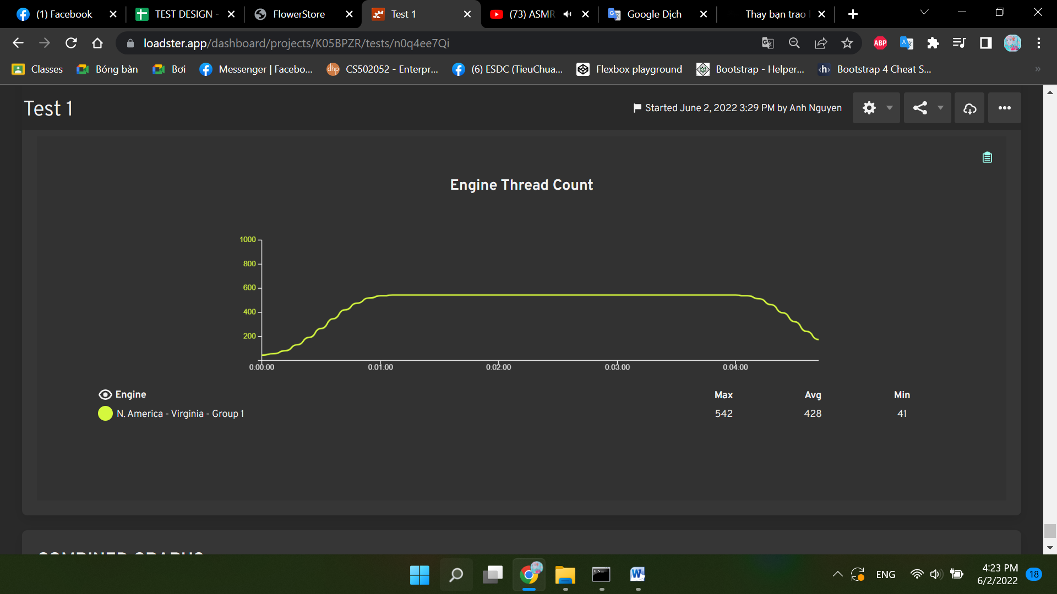
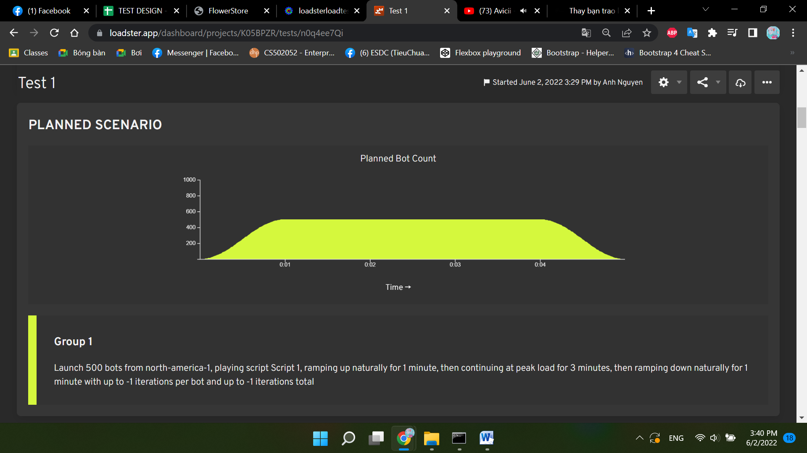

Time | Level | Group | Bot
0:00:07 | ERROR | Group 1 | 500
0:00:07 | ERROR | Group 1 | 501
0:00:08 | ERROR | Group 1 | 502
0:00:09 | ERROR | Group 1 | 500
0:00:09 | ERROR | Group 1 | 504
0:00:09 | ERROR | Group 1 | 501
0:00:10 | ERROR | Group 1 | 505
0:00:10 | ERROR | Group 1 | 502
0:00:10 | ERROR | Group 1 | 506
0:00:11 | ERROR | Group 1 | 507
0:00:11 | ERROR | Group 1 | 250
0:00:11 | ERROR | Group 1 | 253
0:00:11 | ERROR | Group 1 | 251
0:00:11 | ERROR | Group 1 | 252
0:00:11 | ERROR | Group 1 | 254
0:00:11 | ERROR | Group 1 | 500
0:00:11 | ERROR | Group 1 | 508
0:00:11 | ERROR | Group 1 | 501
0:00:11 | ERROR | Group 1 | 504
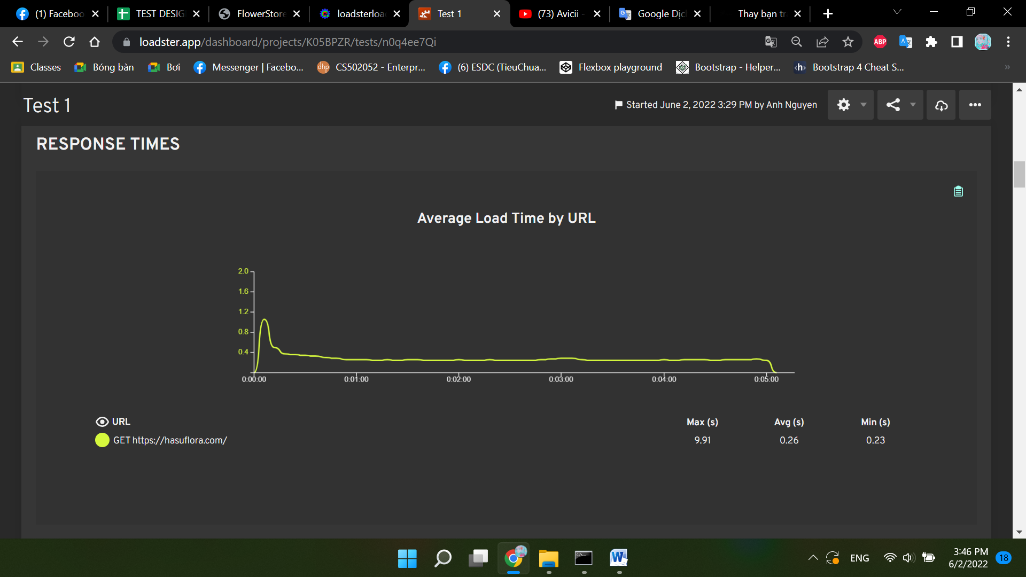
0:00:12 | ERROR | Group 1 | 255
0:00:12 | ERROR | Group 1 | 509
0:00:12 | ERROR | Group 1 | 256
0:00:12 | ERROR | Group 1 | 510
0:00:12 | ERROR | Group 1 | 505
0:00:12 | ERROR | Group 1 | 502
0:00:12 | ERROR | Group 1 | 257
0:00:13 | ERROR | Group 1 | 511
0:00:13 | ERROR | Group 1 | 506
0:00:13 | ERROR | Group 1 | 512
0:00:13 | ERROR | Group 1 | 507
0:00:13 | ERROR | Group 1 | 252
0:00:13 | ERROR | Group 1 | 253
0:00:13 | ERROR | Group 1 | 250
0:00:13 | ERROR | Group 1 | 503
0:00:13 | ERROR | Group 1 | 251
0:00:13 | ERROR | Group 1 | 254
0:00:13 | ERROR | Group 1 | 513
0:00:13 | ERROR | Group 1 | 258
0:00:14 | ERROR | Group 1 | 259
0:00:14 | ERROR | Group 1 | 500
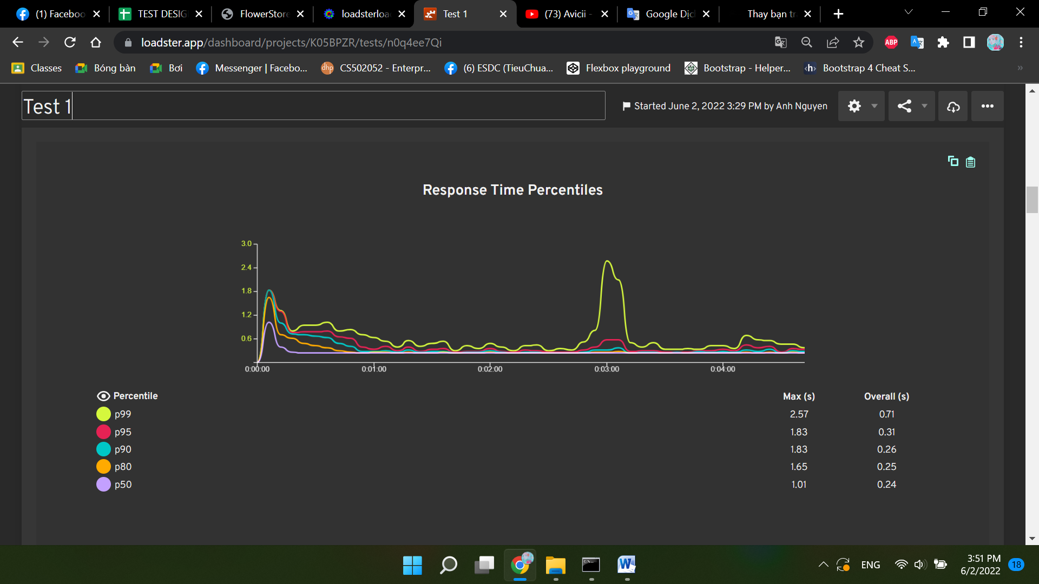
0:00:14 | ERROR | Group 1 | 514
0:00:14 | ERROR | Group 1 | 504
0:00:14 | ERROR | Group 1 | 260
0:00:14 | ERROR | Group 1 | 255
0:00:14 | ERROR | Group 1 | 509
0:00:14 | ERROR | Group 1 | 515
0:00:14 | ERROR | Group 1 | 501
0:00:14 | ERROR | Group 1 | 508
0:00:14 | ERROR | Group 1 | 261
0:00:14 | ERROR | Group 1 | 256
0:00:14 | ERROR | Group 1 | 510
0:00:14 | ERROR | Group 1 | 516
0:00:14 | ERROR | Group 1 | 505
0:00:15 | ERROR | Group 1 | 502
0:00:15 | ERROR | Group 1 | 517
0:00:15 | ERROR | Group 1 | 257
0:00:15 | ERROR | Group 1 | 262
0:00:15 | ERROR | Group 1 | 511
0:00:15 | ERROR | Group 1 | 506
0:00:15 | ERROR | Group 1 | 518
0:00:15 | ERROR | Group 1 | 519
0:00:15 | ERROR | Group 1 | 507
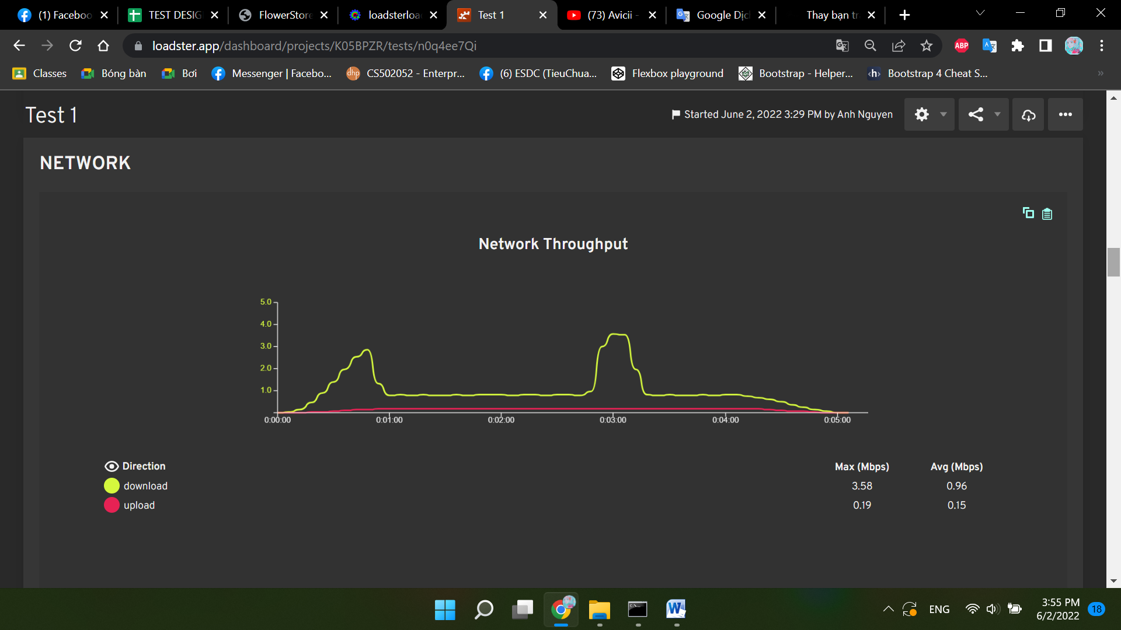
0:00:15 | ERROR | Group 1 | 512
0:00:15 | ERROR | Group 1 | 252
0:00:15 | ERROR | Group 1 | 253
0:00:15 | ERROR | Group 1 | 263
0:00:15 | ERROR | Group 1 | 250
0:00:15 | ERROR | Group 1 | 503
0:00:15 | ERROR | Group 1 | 251
0:00:15 | ERROR | Group 1 | 264
0:00:15 | ERROR | Group 1 | 520
0:00:16 | ERROR | Group 1 | 254
0:00:16 | ERROR | Group 1 | 513
0:00:16 | ERROR | Group 1 | 258
0:00:16 | ERROR | Group 1 | 521
0:00:16 | ERROR | Group 1 | 265
0:00:16 | ERROR | Group 1 | 259
0:00:16 | ERROR | Group 1 | 500
0:00:16 | ERROR | Group 1 | 522
0:00:16 | ERROR | Group 1 | 514
0:00:16 | ERROR | Group 1 | 504
0:00:16 | ERROR | Group 1 | 260
0:00:16 | ERROR | Group 1 | 266
0:00:16 | ERROR | Group 1 | 255
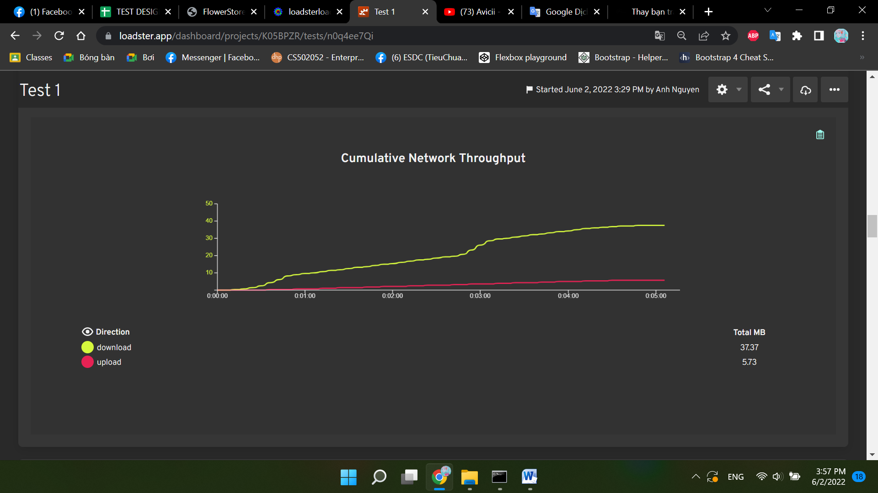
0:00:16 | ERROR | Group 1 | 509
0:00:16 | ERROR | Group 1 | 523
0:00:16 | ERROR | Group 1 | 515
0:00:16 | ERROR | Group 1 | 501
0:00:16 | ERROR | Group 1 | 508
0:00:16 | ERROR | Group 1 | 267
0:00:17 | ERROR | Group 1 | 261
0:00:17 | ERROR | Group 1 | 256
0:00:17 | ERROR | Group 1 | 510
0:00:17 | ERROR | Group 1 | 516
0:00:17 | ERROR | Group 1 | 524
0:00:17 | ERROR | Group 1 | 505
0:00:17 | ERROR | Group 1 | 268
0:00:17 | ERROR | Group 1 | 525
0:00:17 | ERROR | Group 1 | 517
0:00:17 | ERROR | Group 1 | 262
0:00:17 | ERROR | Group 1 | 257
0:00:17 | ERROR | Group 1 | 269
0:00:17 | ERROR | Group 1 | 511
0:00:17 | ERROR | Group 1 | 506
0:00:17 | ERROR | Group 1 | 526
0:00:17 | ERROR | Group 1 | 270
0:00:17 | ERROR | Group 1 | 527
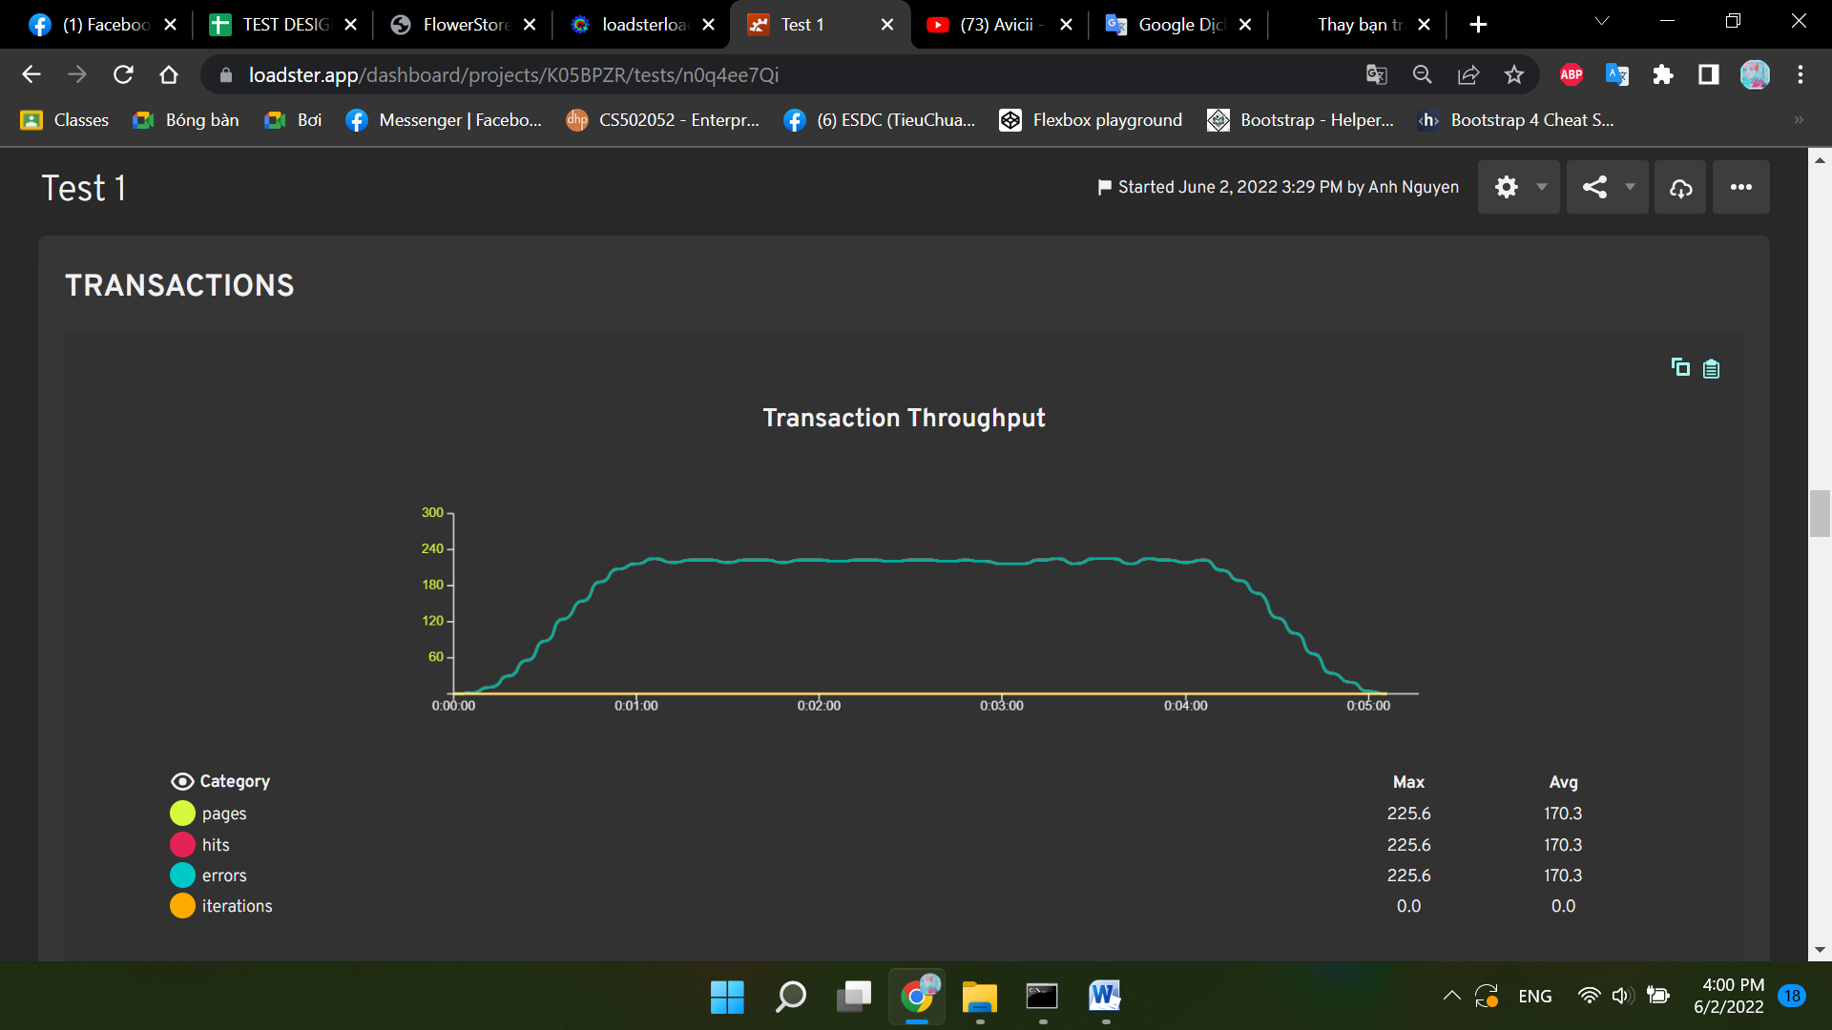
0:00:17 | ERROR | Group 1 | 519
0:00:17 | ERROR | Group 1 | 507
0:00:17 | ERROR | Group 1 | 271
0:00:17 | ERROR | Group 1 | 512
0:00:18 | ERROR | Group 1 | 252
0:00:18 | ERROR | Group 1 | 253
0:00:18 | ERROR | Group 1 | 263
0:00:18 | ERROR | Group 1 | 250
0:00:18 | ERROR | Group 1 | 251
0:00:18 | ERROR | Group 1 | 503
0:00:18 | ERROR | Group 1 | 528
0:00:18 | ERROR | Group 1 | 272
0:00:18 | ERROR | Group 1 | 520
0:00:18 | ERROR | Group 1 | 264
0:00:18 | ERROR | Group 1 | 513
0:00:18 | ERROR | Group 1 | 254
0:00:18 | ERROR | Group 1 | 258
0:00:18 | ERROR | Group 1 | 529
0:00:18 | ERROR | Group 1 | 521
0:00:18 | ERROR | Group 1 | 273
0:00:18 | ERROR | Group 1 | 265
0:00:18 | ERROR | Group 1 | 259
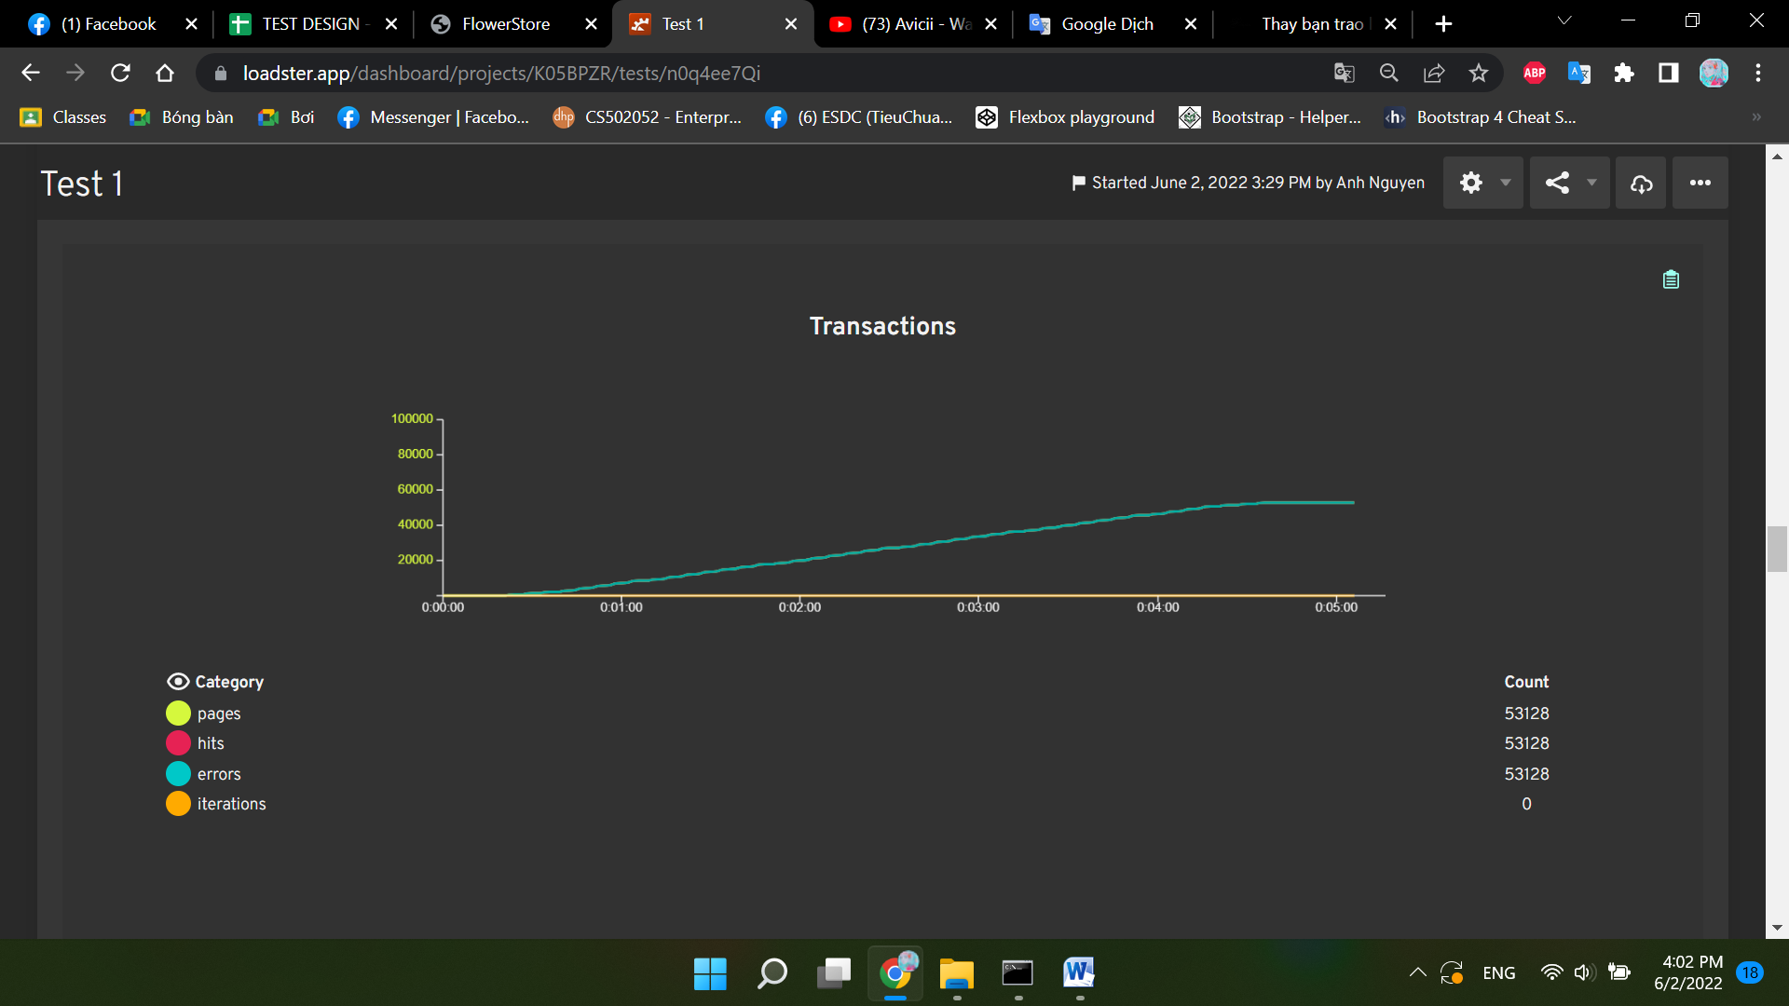
0:00:18 | ERROR | Group 1 | 530
0:00:18 | ERROR | Group 1 | 500
0:00:18 | ERROR | Group 1 | 522
0:00:18 | ERROR | Group 1 | 514
0:00:18 | ERROR | Group 1 | 504
0:00:18 | ERROR | Group 1 | 531
0:00:18 | ERROR | Group 1 | 274
0:00:19 | ERROR | Group 1 | 260
0:00:19 | ERROR | Group 1 | 266
0:00:19 | ERROR | Group 1 | 255
0:00:19 | ERROR | Group 1 | 509
0:00:19 | ERROR | Group 1 | 523
0:00:19 | ERROR | Group 1 | 515
0:00:19 | ERROR | Group 1 | 501
0:00:19 | ERROR | Group 1 | 508
0:00:19 | ERROR | Group 1 | 275
0:00:19 | ERROR | Group 1 | 533
0:00:19 | ERROR | Group 1 | 267
0:00:19 | ERROR | Group 1 | 261
0:00:19 | ERROR | Group 1 | 256
0:00:19 | ERROR | Group 1 | 510
0:00:19 | ERROR | Group 1 | 516
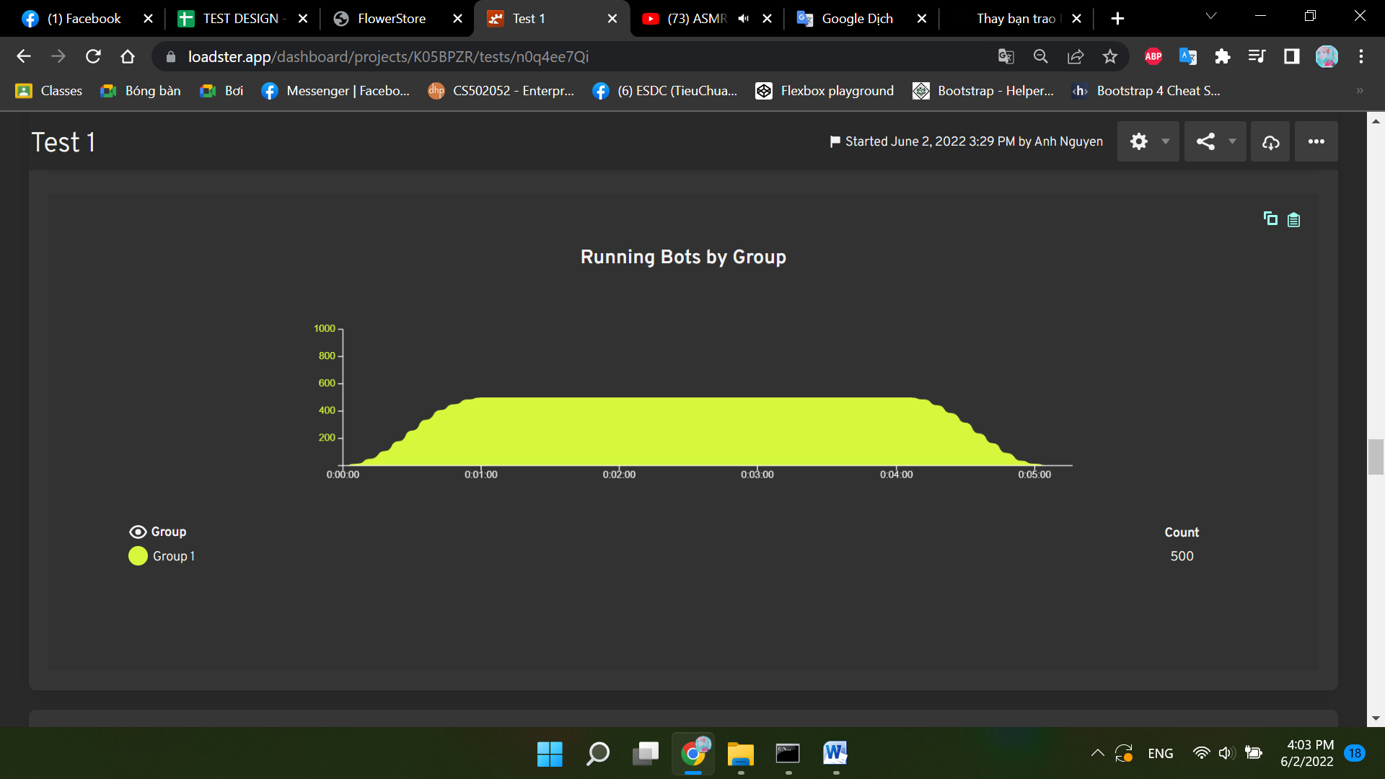
0:00:19 | ERROR | Group 1 | 534
0:00:19 | ERROR | Group 1 | 524
0:00:19 | ERROR | Group 1 | 276
0:00:19 | ERROR | Group 1 | 505
0:00:19 | ERROR | Group 1 | 268
0:00:19 | ERROR | Group 1 | 502
0:00:19 | ERROR | Group 1 | 535
0:00:19 | ERROR | Group 1 | 517
0:00:19 | ERROR | Group 1 | 262
0:00:19 | ERROR | Group 1 | 277
0:00:19 | ERROR | Group 1 | 257
0:00:19 | ERROR | Group 1 | 269
0:00:19 | ERROR | Group 1 | 511
0:00:19 | ERROR | Group 1 | 506
0:00:19 | ERROR | Group 1 | 536
0:00:19 | ERROR | Group 1 | 526
0:00:19 | ERROR | Group 1 | 278
0:00:19 | ERROR | Group 1 | 270
0:00:20 | ERROR | Group 1 | 518
0:00:20 | ERROR | Group 1 | 279
0:00:20 | ERROR | Group 1 | 527
0:00:20 | ERROR | Group 1 | 537
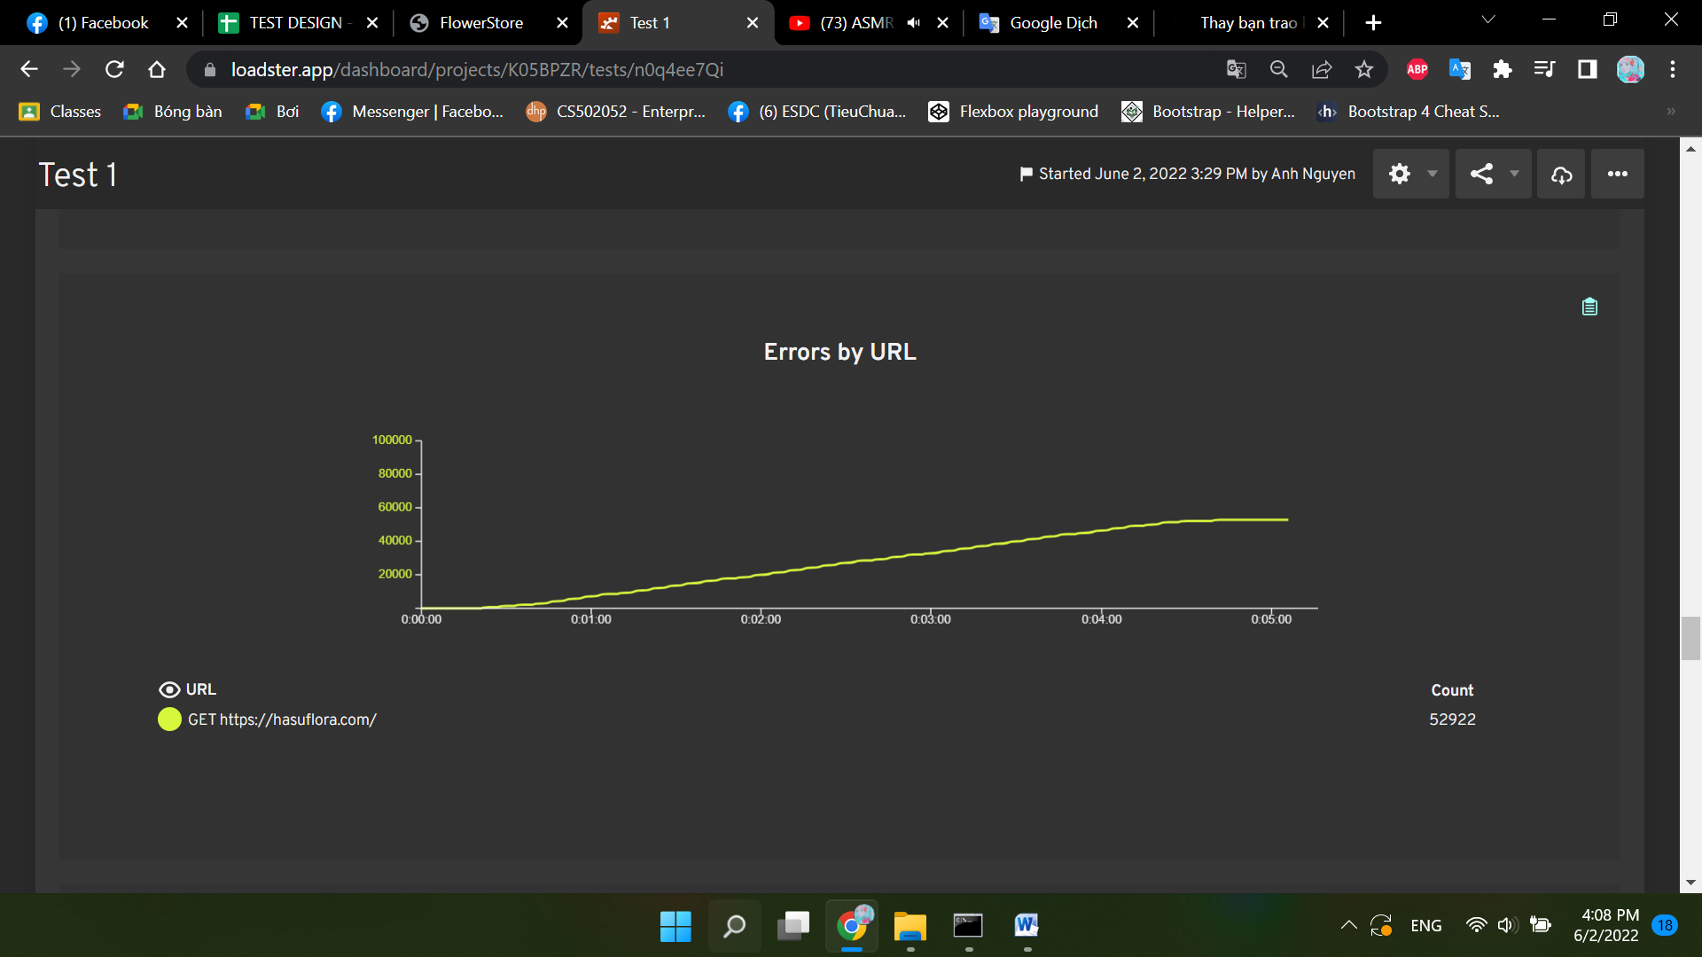
0:00:20 | ERROR | Group 1 | 519
0:00:20 | ERROR | Group 1 | 507
0:00:20 | ERROR | Group 1 | 512
0:00:20 | ERROR | Group 1 | 271
0:00:20 | ERROR | Group 1 | 280
0:00:20 | ERROR | Group 1 | 252
0:00:20 | ERROR | Group 1 | 253
0:00:20 | ERROR | Group 1 | 263
0:00:20 | ERROR | Group 1 | 250
0:00:20 | ERROR | Group 1 | 251
0:00:20 | ERROR | Group 1 | 538
0:00:20 | ERROR | Group 1 | 503
0:00:20 | ERROR | Group 1 | 528
0:00:20 | ERROR | Group 1 | 520
0:00:20 | ERROR | Group 1 | 272
0:00:20 | ERROR | Group 1 | 281
0:00:20 | ERROR | Group 1 | 264
0:00:20 | ERROR | Group 1 | 513
0:00:20 | ERROR | Group 1 | 539
0:00:20 | ERROR | Group 1 | 254
0:00:20 | ERROR | Group 1 | 258
0:00:20 | ERROR | Group 1 | 529
0:00:20 | ERROR | Group 1 | 540
0:00:20 | ERROR | Group 1 | 282
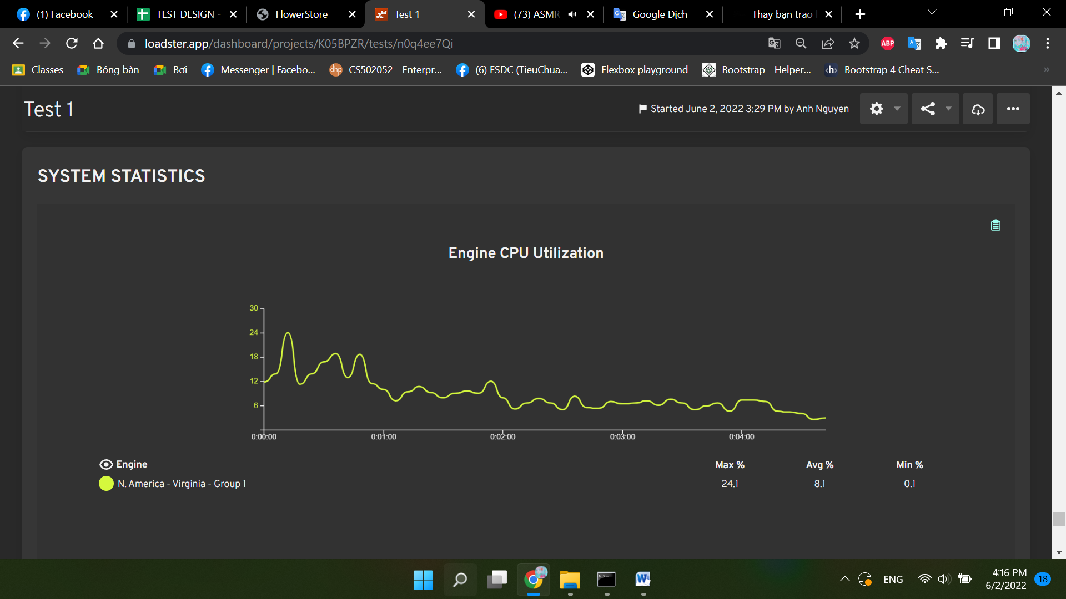
0:00:20 | ERROR | Group 1 | 521
0:00:20 | ERROR | Group 1 | 265
0:00:20 | ERROR | Group 1 | 259
0:00:20 | ERROR | Group 1 | 530
0:00:20 | ERROR | Group 1 | 500
0:00:20 | ERROR | Group 1 | 283
0:00:21 | ERROR | Group 1 | 542
0:00:21 | ERROR | Group 1 | 284
0:00:21 | ERROR | Group 1 | 266
0:00:21 | ERROR | Group 1 | 255
0:00:21 | ERROR | Group 1 | 509
0:00:21 | ERROR | Group 1 | 523
0:00:21 | ERROR | Group 1 | 532
0:00:21 | ERROR | Group 1 | 273
0:00:21 | ERROR | Group 1 | 514
0:00:21 | ERROR | Group 1 | 504
0:00:21 | ERROR | Group 1 | 531
0:00:21 | ERROR | Group 1 | 274
0:00:21 | ERROR | Group 1 | 501
0:00:21 | ERROR | Group 1 | 508
0:00:21 | ERROR | Group 1 | 522
0:00:21 | ERROR | Group 1 | 285
0:00:21 | ERROR | Group 1 | 260

0:00:21 | ERROR | Group 1 | 515
0:00:21 | ERROR | Group 1 | 267
0:00:21 | ERROR | Group 1 | 261
0:00:21 | ERROR | Group 1 | 256
0:00:21 | ERROR | Group 1 | 544
0:00:21 | ERROR | Group 1 | 510
0:00:21 | ERROR | Group 1 | 516
0:00:21 | ERROR | Group 1 | 534
0:00:21 | ERROR | Group 1 | 275
0:00:21 | ERROR | Group 1 | 543
0:00:21 | ERROR | Group 1 | 524
0:00:21 | ERROR | Group 1 | 276
0:00:21 | ERROR | Group 1 | 286
0:00:21 | ERROR | Group 1 | 505
0:00:21 | ERROR | Group 1 | 268
0:00:21 | ERROR | Group 1 | 502
0:00:21 | ERROR | Group 1 | 545
0:00:21 | ERROR | Group 1 | 517
0:00:21 | ERROR | Group 1 | 535
0:00:21 | ERROR | Group 1 | 525
0:00:21 | ERROR | Group 1 | 287
0:00:21 | ERROR | Group 1 | 262
0:00:21 | ERROR | Group 1 | 257
0:00:21 | ERROR | Group 1 | 277
0:00:21 | ERROR | Group 1 | 269
0:00:22 | ERROR | Group 1 | 546
0:00:22 | ERROR | Group 1 | 511
0:00:22 | ERROR | Group 1 | 506
0:00:22 | ERROR | Group 1 | 288
0:00:22 | ERROR | Group 1 | 536
0:00:22 | ERROR | Group 1 | 526
0:00:22 | ERROR | Group 1 | 278
0:00:22 | ERROR | Group 1 | 270
0:00:22 | ERROR | Group 1 | 547
0:00:22 | ERROR | Group 1 | 518
0:00:22 | ERROR | Group 1 | 289
0:00:22 | ERROR | Group 1 | 279
0:00:22 | ERROR | Group 1 | 527
0:00:22 | ERROR | Group 1 | 548
0:00:22 | ERROR | Group 1 | 519
0:00:22 | ERROR | Group 1 | 507
0:00:22 | ERROR | Group 1 | 512
0:00:22 | ERROR | Group 1 | 271
0:00:22 | ERROR | Group 1 | 280
0:00:22 | ERROR | Group 1 | 290
0:00:22 | ERROR | Group 1 | 263
0:00:22 | ERROR | Group 1 | 250
0:00:22 | ERROR | Group 1 | 253
0:00:22 | ERROR | Group 1 | 549
0:00:22 | ERROR | Group 1 | 251
0:00:22 | ERROR | Group 1 | 538
0:00:22 | ERROR | Group 1 | 528
0:00:22 | ERROR | Group 1 | 520
0:00:22 | ERROR | Group 1 | 503
0:00:22 | ERROR | Group 1 | 291
0:00:22 | ERROR | Group 1 | 281
0:00:22 | ERROR | Group 1 | 272
0:00:22 | ERROR | Group 1 | 264
0:00:22 | ERROR | Group 1 | 550
0:00:22 | ERROR | Group 1 | 513
0:00:22 | ERROR | Group 1 | 539
0:00:22 | ERROR | Group 1 | 254
0:00:22 | ERROR | Group 1 | 258
0:00:22 | ERROR | Group 1 | 529
0:00:22 | ERROR | Group 1 | 551
0:00:22 | ERROR | Group 1 | 292
0:00:22 | ERROR | Group 1 | 282
0:00:23 | ERROR | Group 1 | 540
0:00:23 | ERROR | Group 1 | 521
0:00:23 | ERROR | Group 1 | 259
0:00:23 | ERROR | Group 1 | 552
0:00:23 | ERROR | Group 1 | 541
0:00:23 | ERROR | Group 1 | 500
0:00:23 | ERROR | Group 1 | 530
0:00:23 | ERROR | Group 1 | 265
0:00:23 | ERROR | Group 1 | 293
0:00:23 | ERROR | Group 1 | 283
0:00:23 | ERROR | Group 1 | 553
0:00:23 | ERROR | Group 1 | 542
0:00:23 | ERROR | Group 1 | 284
0:00:23 | ERROR | Group 1 | 294
0:00:23 | ERROR | Group 1 | 266
0:00:23 | ERROR | Group 1 | 255
0:00:23 | ERROR | Group 1 | 509
0:00:23 | ERROR | Group 1 | 554
0:00:23 | ERROR | Group 1 | 532
0:00:23 | ERROR | Group 1 | 523
0:00:23 | ERROR | Group 1 | 273
0:00:23 | ERROR | Group 1 | 504
0:00:23 | ERROR | Group 1 | 514
0:00:23 | ERROR | Group 1 | 531
0:00:23 | ERROR | Group 1 | 274
0:00:23 | ERROR | Group 1 | 295
0:00:23 | ERROR | Group 1 | 501
0:00:23 | ERROR | Group 1 | 508
0:00:23 | ERROR | Group 1 | 522
0:00:23 | ERROR | Group 1 | 285
0:00:23 | ERROR | Group 1 | 555
0:00:23 | ERROR | Group 1 | 533
0:00:23 | ERROR | Group 1 | 260
0:00:23 | ERROR | Group 1 | 515
0:00:23 | ERROR | Group 1 | 267
0:00:23 | ERROR | Group 1 | 296
0:00:23 | ERROR | Group 1 | 261
0:00:23 | ERROR | Group 1 | 256
0:00:23 | ERROR | Group 1 | 544
0:00:23 | ERROR | Group 1 | 516
0:00:23 | ERROR | Group 1 | 556
0:00:23 | ERROR | Group 1 | 275
0:00:23 | ERROR | Group 1 | 534
0:00:23 | ERROR | Group 1 | 524
0:00:23 | ERROR | Group 1 | 543
0:00:23 | ERROR | Group 1 | 276
0:00:23 | ERROR | Group 1 | 286
0:00:23 | ERROR | Group 1 | 505
0:00:24 | ERROR | Group 1 | 268
0:00:24 | ERROR | Group 1 | 297
0:00:24 | ERROR | Group 1 | 502
0:00:24 | ERROR | Group 1 | 557
0:00:24 | ERROR | Group 1 | 545
0:00:24 | ERROR | Group 1 | 517
0:00:24 | ERROR | Group 1 | 525
0:00:24 | ERROR | Group 1 | 535
0:00:24 | ERROR | Group 1 | 287
0:00:24 | ERROR | Group 1 | 257
0:00:24 | ERROR | Group 1 | 262
0:00:24 | ERROR | Group 1 | 298
0:00:24 | ERROR | Group 1 | 269
0:00:24 | ERROR | Group 1 | 558
0:00:24 | ERROR | Group 1 | 546
0:00:24 | ERROR | Group 1 | 511
0:00:24 | ERROR | Group 1 | 506
0:00:24 | ERROR | Group 1 | 288
0:00:24 | ERROR | Group 1 | 536
0:00:24 | ERROR | Group 1 | 526
0:00:24 | ERROR | Group 1 | 299
0:00:24 | ERROR | Group 1 | 278
0:00:24 | ERROR | Group 1 | 270
0:00:24 | ERROR | Group 1 | 559
0:00:24 | ERROR | Group 1 | 547
0:00:24 | ERROR | Group 1 | 300
0:00:24 | ERROR | Group 1 | 279
0:00:24 | ERROR | Group 1 | 289
0:00:24 | ERROR | Group 1 | 537
0:00:24 | ERROR | Group 1 | 527
0:00:24 | ERROR | Group 1 | 560
0:00:24 | ERROR | Group 1 | 519
0:00:24 | ERROR | Group 1 | 548
0:00:24 | ERROR | Group 1 | 507
0:00:24 | ERROR | Group 1 | 512
0:00:24 | ERROR | Group 1 | 271
0:00:24 | ERROR | Group 1 | 301
0:00:24 | ERROR | Group 1 | 280
0:00:24 | ERROR | Group 1 | 252
0:00:24 | ERROR | Group 1 | 290
0:00:24 | ERROR | Group 1 | 263
0:00:24 | ERROR | Group 1 | 250
0:00:24 | ERROR | Group 1 | 549
0:00:24 | ERROR | Group 1 | 253
0:00:24 | ERROR | Group 1 | 561
0:00:24 | ERROR | Group 1 | 251
0:00:24 | ERROR | Group 1 | 538
0:00:24 | ERROR | Group 1 | 528
0:00:24 | ERROR | Group 1 | 520
0:00:24 | ERROR | Group 1 | 302
0:00:24 | ERROR | Group 1 | 503
0:00:24 | ERROR | Group 1 | 281
0:00:24 | ERROR | Group 1 | 272
0:00:24 | ERROR | Group 1 | 291
0:00:25 | ERROR | Group 1 | 550
0:00:25 | ERROR | Group 1 | 562
0:00:25 | ERROR | Group 1 | 539
0:00:25 | ERROR | Group 1 | 254
0:00:25 | ERROR | Group 1 | 258
0:00:25 | ERROR | Group 1 | 303
0:00:25 | ERROR | Group 1 | 529
0:00:25 | ERROR | Group 1 | 551
0:00:25 | ERROR | Group 1 | 563
0:00:25 | ERROR | Group 1 | 292
0:00:25 | ERROR | Group 1 | 540
0:00:25 | ERROR | Group 1 | 521
0:00:25 | ERROR | Group 1 | 304
0:00:25 | ERROR | Group 1 | 552
0:00:25 | ERROR | Group 1 | 541
0:00:25 | ERROR | Group 1 | 259
0:00:25 | ERROR | Group 1 | 564
0:00:25 | ERROR | Group 1 | 500
0:00:25 | ERROR | Group 1 | 530
0:00:25 | ERROR | Group 1 | 265
0:00:25 | ERROR | Group 1 | 293
0:00:25 | ERROR | Group 1 | 283
0:00:25 | ERROR | Group 1 | 305
0:00:25 | ERROR | Group 1 | 565
0:00:25 | ERROR | Group 1 | 553
0:00:25 | ERROR | Group 1 | 542
0:00:25 | ERROR | Group 1 | 306
0:00:25 | ERROR | Group 1 | 294
0:00:25 | ERROR | Group 1 | 566
0:00:25 | ERROR | Group 1 | 266
0:00:25 | ERROR | Group 1 | 255
0:00:25 | ERROR | Group 1 | 554
0:00:25 | ERROR | Group 1 | 284
0:00:25 | ERROR | Group 1 | 523
0:00:25 | ERROR | Group 1 | 532
0:00:25 | ERROR | Group 1 | 567
0:00:25 | ERROR | Group 1 | 509
0:00:25 | ERROR | Group 1 | 273
0:00:25 | ERROR | Group 1 | 307
0:00:25 | ERROR | Group 1 | 514
0:00:25 | ERROR | Group 1 | 504
0:00:25 | ERROR | Group 1 | 295
0:00:25 | ERROR | Group 1 | 274
0:00:25 | ERROR | Group 1 | 508
0:00:25 | ERROR | Group 1 | 501
0:00:25 | ERROR | Group 1 | 282
0:00:25 | ERROR | Group 1 | 522
0:00:25 | ERROR | Group 1 | 285
0:00:25 | ERROR | Group 1 | 568
0:00:26 | ERROR | Group 1 | 555
0:00:26 | ERROR | Group 1 | 533
0:00:26 | ERROR | Group 1 | 515
0:00:26 | ERROR | Group 1 | 267
0:00:26 | ERROR | Group 1 | 296
0:00:26 | ERROR | Group 1 | 308
0:00:26 | ERROR | Group 1 | 261
0:00:26 | ERROR | Group 1 | 544
0:00:26 | ERROR | Group 1 | 510
0:00:26 | ERROR | Group 1 | 256
0:00:26 | ERROR | Group 1 | 569
0:00:26 | ERROR | Group 1 | 516
0:00:26 | ERROR | Group 1 | 556
0:00:26 | ERROR | Group 1 | 275
0:00:26 | ERROR | Group 1 | 534
0:00:26 | ERROR | Group 1 | 524
0:00:26 | ERROR | Group 1 | 543
0:00:26 | ERROR | Group 1 | 276
0:00:26 | ERROR | Group 1 | 286
0:00:26 | ERROR | Group 1 | 309
0:00:26 | ERROR | Group 1 | 502
0:00:26 | ERROR | Group 1 | 557
0:00:26 | ERROR | Group 1 | 545
0:00:26 | ERROR | Group 1 | 570
0:00:26 | ERROR | Group 1 | 268
0:00:26 | ERROR | Group 1 | 260
0:00:26 | ERROR | Group 1 | 517
0:00:26 | ERROR | Group 1 | 535
0:00:26 | ERROR | Group 1 | 287
0:00:26 | ERROR | Group 1 | 277
0:00:26 | ERROR | Group 1 | 310
0:00:26 | ERROR | Group 1 | 257
0:00:26 | ERROR | Group 1 | 298
0:00:26 | ERROR | Group 1 | 269
0:00:26 | ERROR | Group 1 | 262
0:00:26 | ERROR | Group 1 | 558
0:00:26 | ERROR | Group 1 | 571
0:00:26 | ERROR | Group 1 | 546
0:00:26 | ERROR | Group 1 | 288
0:00:26 | ERROR | Group 1 | 311
0:00:26 | ERROR | Group 1 | 299
0:00:26 | ERROR | Group 1 | 278
0:00:26 | ERROR | Group 1 | 270
0:00:26 | ERROR | Group 1 | 312
0:00:26 | ERROR | Group 1 | 300
0:00:26 | ERROR | Group 1 | 279

